R09-Pesca y Acuacultura
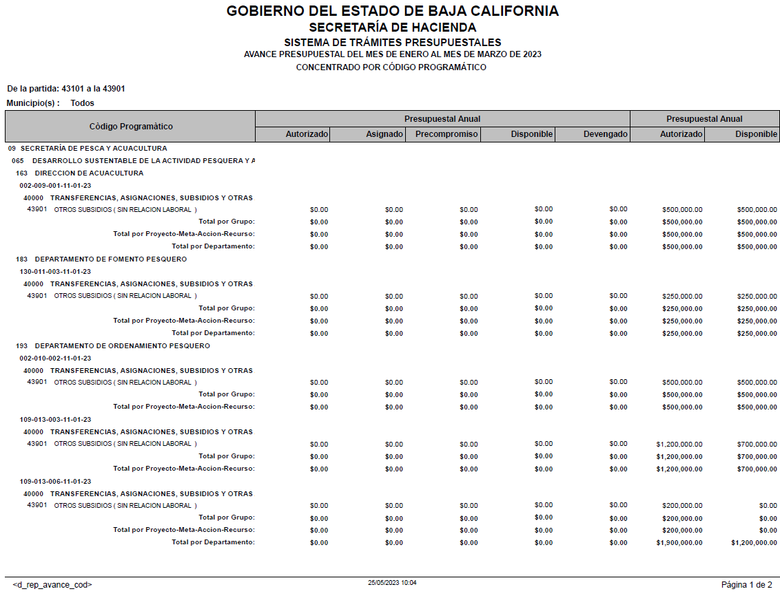
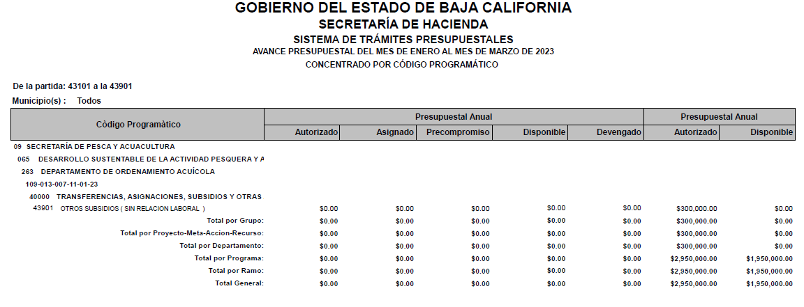
SECRETARÍA DE PESCA Y ACUACULTURA
Subsidios otorgados durante el Ejercicio Fiscal 2023
Periodo: | al 1er. trimestre
 | (enero a marzo)

IDENTIFICACIÓN DE LA OBRA O ACCION | DESCRIPCION DE LA OBRA O ACCION DONDE SE OTORGA EL SUBSIDIO | MONTO PRESUPUESTADO AL TRIMESTRE | MONTO EJERCIDO AL TRIMESTRE | RECURSO FEDERAL O ESTATAL | PARTIDA | DESCRIPCIÓN DE LA PARTIDA | POBLACION OBJETIVO | DESTINO | TEMPORALIDAD DEL OTORGAMIENTO
09-9-1 | IMPULSAR EL DESARROLLO TECNOLÓGICO DEL SECTOR ACUÍCOLA, DANDO PRIORIDAD Y VENTAJAS A PROYECTOS QUE ABONAN A DISMINUIR BRECHAS DE DESIGUALDAD POR RAZÓN DE GÉNERO. / GESTIÓN DE PROYECTOS PARA INDUCIR LA ACUACULTURA DE ESPECIES PRODUCTIVAS, DANDO PRIORIDAD Y VENTAJAS A PROYECTOS QUE ABONAN A DISMINUIR BRECHAS DE DESIGUALDAD POR RAZÓN DE GÉNERO. | La Secretaría de Pesca y Acuacultura no tiene presupuesto autorizado en Subsidios para el 1er. Trimestre de 2023
09-11-3 | PROMOVER LA CAPACITACIÓN DEL SECTOR PESQUERO Y ACUÍCOLA/ CAPACITACIÓN EN EL MANEJO DE PRODUCTOS Y SUBPRODUCTOS PESQUEROS.
09-13-3 | COADYUVAR EN EL ORDENAMIENTO PESQUERO Y ACUÍCOLA. / COOPERACIÓN EN LOS PROYECTOS DE MEJORA PESQUERA.
09-13-6 | COADYUVAR EN EL ORDENAMIENTO PESQUERO Y ACUÍCOLA. / GESTIÓN Y CELEBRACIÓN DE CONVENIOS DE COLABORACIÓN CON INSTITUCIONES PÚBLICAS Y/O PRIVADAS, ACADÉMICA, DE INVESTIGACIÓN Y DESARROLLO TECNOLÓGICO EN MATERIA PESQUERA.
09-10-2 | EJECUTAR EL PROGRAMA ANUAL ESTATAL DE APOYOS, CRÉDITO Y FINANCIAMIENTO PARA LOS SECTORES PESCA Y ACUACULTURA; UNIDADES ECONÓMICAS PRODUCTIVAS ACUÍCOLAS, DE PESCA Y PRESTADORAS DE SERVICIOS DE PESCA DEPORTIVA. DANDO PRIORIDAD Y VENTAJAS A PROYECTOS QUE ABO / GESTIÓN Y OPERACIÓN DEL PROGRAMA ANUAL ESTATAL DE APOYOS PARA EL REPOBLAMIENTO DE ESPECIES MARINAS.
09-13-7 | COADYUVAR EN EL ORDENAMIENTO PESQUERO Y ACUÍCOLA. / GESTIÓN Y CELEBRACIÓN DE CONVENIOS DE COLABORACIÓN CON INSTITUCIONES PÚBLICAS Y/O PRIVADAS, ACADÉMICA, DE INVESTIGACIÓN Y DESARROLLO TECNOLÓGICO EN MATERIA ACUÍCOLA.
 | TOTAL | 0.00 | 0.00

R16-Sria Bienestar
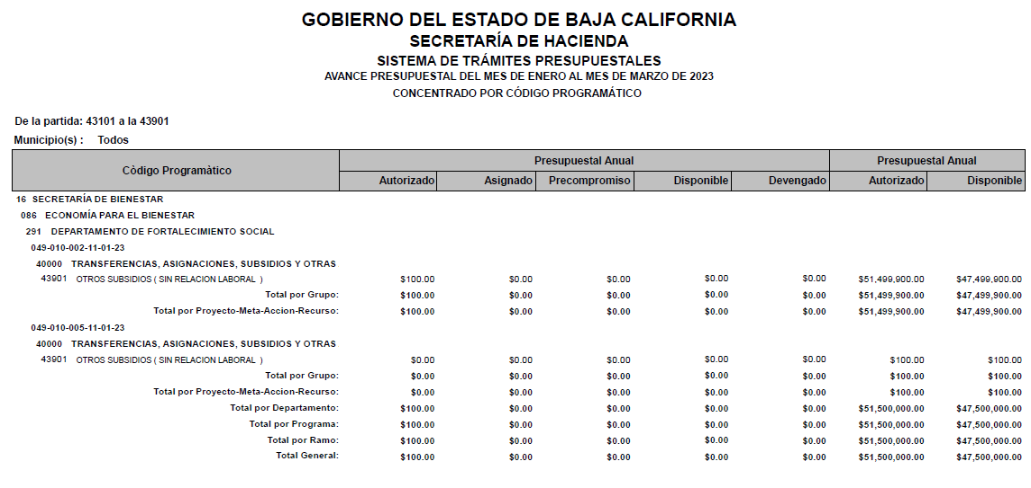
SECRETARÍA DE BIENESTAR
Subsidios otorgados durante el Ejercicio Fiscal 2023
Periodo: | al 1er. trimestre
 | (enero a marzo)

IDENTIFICACIÓN DE LA OBRA O ACCION | DESCRIPCION DE LA OBRA O ACCION DONDE SE OTORGA EL SUBSIDIO | MONTO PRESUPUESTADO AL TRIMESTRE | MONTO EJERCIDO AL TRIMESTRE | RECURSO FEDERAL O ESTATAL | PARTIDA | DESCRIPCIÓN DE LA PARTIDA | POBLACION OBJETIVO | DESTINO | TEMPORALIDAD DEL OTORGAMIENTO
16-10-2 | 16-10-2 DOTAR DE APOYOS PARA EL GASTO DE SERVICIOS BÁSICOS EN EL HOGAR A FAMILIAS EN SITUACIÓN VULNERABLE POR INGRESOS (P) / ENTREGA DE TARJETA ILUMINA TU DÍA PARA FAMILIAS EN SITUACIÓN VULNERABLE (P) | La Secretaría de Bienestar no tiene presupuesto autorizado en Subsidios para el 1er. Trimestre de 2023
16-10-5 | 16-10-5 DOTAR DE APOYOS PARA EL GASTO DE SERVICIOS BÁSICOS EN EL HOGAR A FAMILIAS EN SITUACIÓN VULNERABLE POR INGRESOS (P) / ENTREGA DE TARJETA CON EL CORAZÓN POR EL AGUA PARA FAMILIAS EN SITUACIÓN VULNERABLE.
 | TOTAL | 0.00 | 0.00

